상품제안서
[티스카페] 프리미엄 와이머그 300ml | 상품코드: S06449

 |  |  |  |  |  | 02-713-8555 | www.synergygift.co.kr
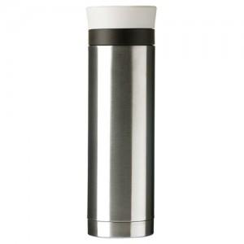

【상세/제작정보】 | 주문전 재고문의 요망(필수)

【인쇄/포장옵션】 | 실크, 레이저 / 포장지포장

【공급단가】 | 수량 | 100~ | 500~ | 1,000~ | 3,000~
*VAT별도 | 단가 | 12,290원 | 11,830원 | 11,380원 | 10,920원

【상품 URL】 | https://www.synergygift.co.kr:443/src/goods_detail.php?gdno=11557

